Sheet
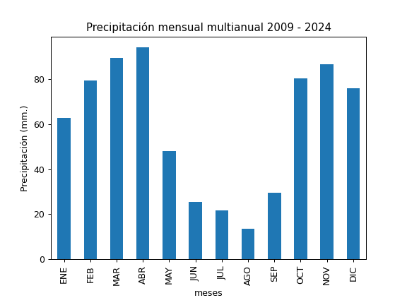
REGISTRO MULTIANUAL MENSUAL DE PLUVIOMETRÍA
ESTACIÓN: |  | PALUGUILLO
CÓDIGO: |  | P53
COORDENADAS: |  | Latitud (WGS84 TMQ): 9970417
 |  | Longitud (WGS84 TMQ): 523710
ELEVACIÓN: |  | 2969 msnm.

PRECIPITACIÓN MENSUAL

AÑO | ENE | FEB | MAR | ABR | MAY | JUN | JUL | AGO | SEP | OCT | NOV | DIC | TOTAL
2009 |  |  |  |  |  |  |  |  | 12.7 | 55.9 | 93.2 | 78.3
2010 | 24.1 | 48.3 | 9.8 | 104.4 | 89.2 | 60.8 | 58 | 29.7 |  |  | 156.1 | 111
2011 | 66.8 | 165.4 | 133.5 |  |  |  | 42.9 | 26.9 | 12.1 | 79 | 76.7 | 86.9
2012 | 96 | 80 | 38.4 | 124.9 | 7.8 | 6.9 | 4.7 | 5 | 7.3 | 88.5 | 79.1 | 29.2
2013 | 27.5 | 142 | 49.4 | 71.9 | 58.7 | 0.9 | 11.7 | 24.7 | 12 | 58.8 | 78.2 | 18.6
2014 | 73.4 | 41.7 | 107.5 | 25.7 | 55.4 | 21.5 | 11.5 | 0 |  |  | 55.8 | 33
2015 | 34.6 | 34.5 | 79.3 |  | 6 | 10.8 | 17.4 | 3.3 | 13 | 44.1 | 79.8 | 0.4
2016 |  | 5.1 | 25.2 |  | 8.4 | 6.5 | 3.2 | 4.1 | 19.5 | 19.6 | 13.6 | 72.9
2017 | 45.6 | 6.3 |  |  | 92 | 47.6 | 8.1 | 6.9 | 11.5 | 60.6 | 39.7 | 116
2018 | 58.7 | 110.6 | 63.3 | 74.2 | 42.6 | 9.8 | 20.3 |  |  |  |  | 1.4
2019 | 36 | 96.6 | 107.3 | 99.3 | 42.7 | 10.1 | 19.2 | 13.1 | 86.8 | 71.3 | 127 | 136.6
2020 | 80.2 | 61.2 | 45.3 | 126.6 | 47.1 | 20.1 | 33.8 | 43.2 | 65.7 | 31.4 | 84.6 | 123.5
2021 | 94.9 | 127 | 221.2 | 81.5 | 78.2 | 30.9 | 17.8 | 1.5 | 37.1 | 197.9 | 129.2 | 80.3
2022 | 70.4 | 93.1 | 102.3 | 66 | 22.5 | 76 | 43.9 | 11.5 | 11.1 | 158.8 | 87.4 | 53.1
2023 | 134.8 |  | 163 | 135.1 | 79.9 | 3 | 23.1 | 10.3 | 12.3 | 82.2 | 116 | 124.7
2024 | 34.9 | 99.9 | 106.7 | 126.7 | 42.9 | 51.4 | 11.2 | 9.8 | 84.3 | 97.9 | 81.7 | 149.2

PROM
MAX
MIN

